Ajánlat részletek
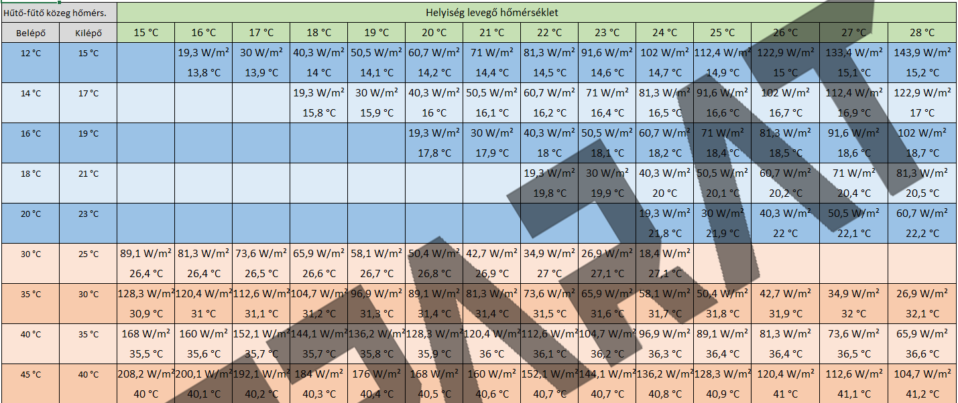
lemez hossz | ívtől ívig hossz | felület | hűtés | fűtés | Cső hossza | Termék név | Termék név | darabszám | össz hűtő teljesítmény | össz fűtő teljesítmény | Panelok összesen | Csőhossz | felület
40 cm | 100 cm | 0.40 m2 | 24.3 W | 29.5 W | 9.5 m | F100 | F100
90 cm | 150 cm | 0.60 m2 | 36.5 W | 44.2 W | 13.5 m | F150 | F150
140 cm | 200 cm | 0.80 m2 | 48.6 W | 58.9 W | 17.5 m | F200 | F200
190 cm | 250 cm | 1.00 m2 | 60.8 W | 73.6 W | 21.5 m | F250 | F250
240 cm | 300 cm | 1.20 m2 | 72.9 W | 88.4 W | 25.5 m | F300 | F300
290 cm | 350 cm | 1.40 m2 | 85.1 W | 103.1 W | 29.5 m | F350 | F350
340 cm | 400 cm | 1.60 m2 | 97.2 W | 117.8 W | 33.5 m | F400 | F400

Módosítható kalkulációs paraméterek
 |  | Hűtő-fűtő közeg hőmérséklet |  |  |  |  |  | ÖSSZESEN | anyag bruttó: |  | mennyezet | panelok összesen:
 | szobahőm. | előremenő | Változás | Fajlagos telj. |  | 130m/osztókör |  |  | szerelési díj osztóig (azzal együtt) |  | mennyezet | idomok PPSU
hűtés | 26 °C szoba | 18 °C | 3 °C | 60.8 W/m² | Szükséges osztó körök száma: |  |  |  |  |  | mennyezet
fűtés | 22 °C szoba | 35 °C | 5 °C | 73.6 W/m² | Panel terület: |  |  |  | Összesen bruttó: |  | mennyezet | osztógyűjtők
Szoba páratartalom: |  | 55 % |  |  |  |  |  |  |  |  | mennyezet | osztógyűjtők
 |  |  |  |  |  |  |  |  |  |  | mennyezet | CD30/60 profil
 |  |  |  |  |  |  |  |  |  |  | mennyezet | UD30 profil
 |  |  |  |  |  |  |  |  |  |  | mennyezet | gerinc cső+héj 16x2
 |  |  |  |  |  |  |  |  |  |  | mennyezet | eurokónusz
 |  |  |  |  |  |  |  |  |  |  | mennyezet | osztószekrény
 |  |  |  |  |  |  |  |  |  |  | mennyezet | osztószekrény

 |  |  |  |  |  |  |  |  |  |  |  | szállítás
 |  |  |  |  |  |  |  |  |  |  |  | Összesen bruttó anyag és díj

